Feuille_inscription
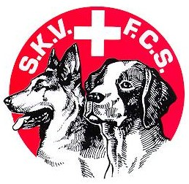

AGILITY
 |  | FEDERATION CYNOLOGIQUE SUISSE |  |  |  |  |  |  |  |  |  |  |  |  |  | Dimanche 30.Août 2026
 |  | SCHWEIZERISCHER KYNOLOGISCHER VERBAND |  |  |  |  |  |  |  |  |  |  |  |  |  | Sonntag 30.August 2026
 |  |  |  |  | Catégorie / Kategorie |  |  |  |  |  |  |  |  |  |  |  |  |  |  | offene / ouverte | Open | Jeux
 | N° LICENCE | NOM | PRENOM | NOM DU CHIEN | Mi 1 | Mi 2 | Mi 3 | Med 1 | Med 2 | Med 3 | Senior | Sr Mi | Sr Me | Int 1 | St 1 | Int 2 | St 2 | Int 3 | St 3 |  |  |  | Repas midi |  | CAMPING CAR
 | LIZENZ-NR. | NAME | VORNAME | HUNDENAME |  |  |  |  |  |  |  |  |  |  |  |  |  |  |  |  |  |  | Mittag-essen | Nombre Anzahl | Electricité Strom | Nbr nuits Anz. Nächte
1
2
3
4
5
6
7
8
9
10
11
12
13
14
15
16
17
18
 | Classe intermédiaire = pour les chiens mesurant entre 43 et 47,9 cm au garrot. Les sauts seront à 50 cm de hauteur

A RETOURNER A : |  |  | SEC, Rose Baumgartner |  | CLUB PARTICIPANT / SIGNATURE
SENDEN AN : |  |  | concours_agility@sec-cdf.ch
 |  |  |  |  | TEILNEHMENDER KLUB / UNTERSCHRIFT
DELAI / FRIST : |  |  | Jeudi 20. Août 2026

